表紙
Web API のスキーマ駆動開発を Spring Boot で体験しましょう。
API 設計と Spring Boot での実装の両方を学ぶことができる講座です。
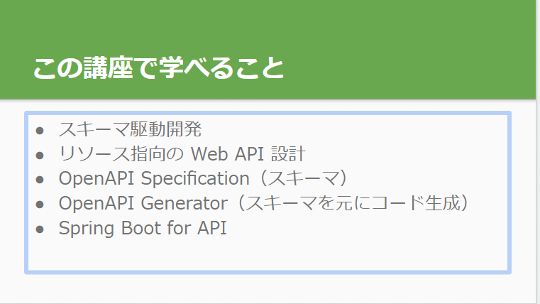

https://docs.google.com/presentation/d/1-x6QdqvkLDc4SWyz38Y_R6uUWZNFsSZswKQYNewmYpI/edit#slide=id.g1217ccd29cd_1_0

スキーマテストサイト
https://editor.swagger.io/?url=https://gist.githubusercontent.com/mathis-m/77c8c182d56c502d1d9872f5915f3586/raw/68514168d7df620d81a32ef7c4304bf0b3886294/i2aBmDtqYU.txt

タスク更新 API
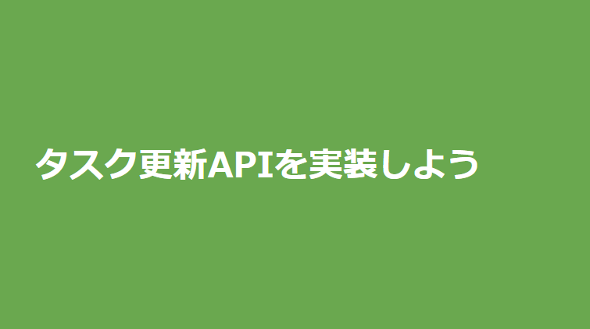
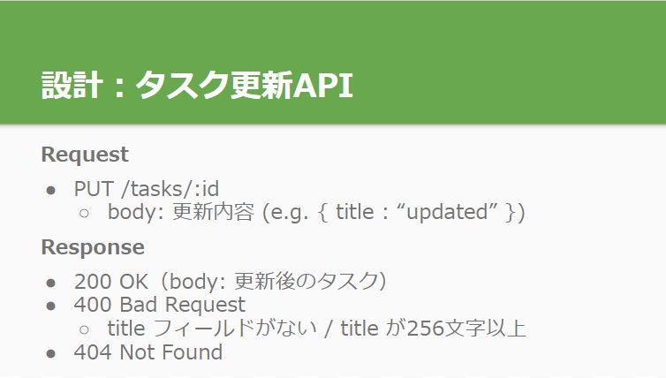
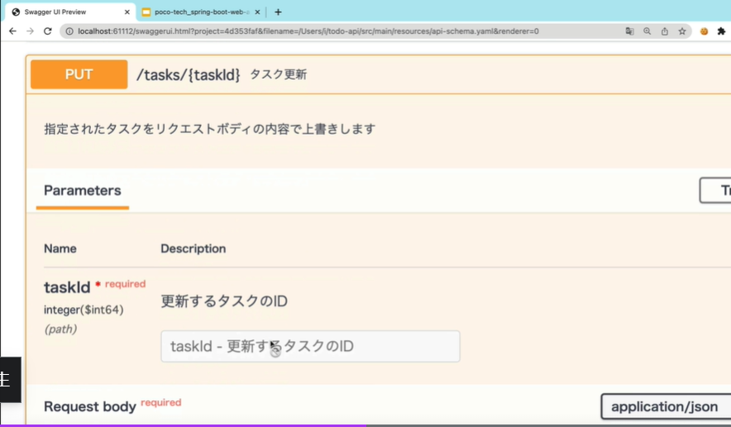
セクション8: タスク更新 API を実装しよう

エンドポイント作成
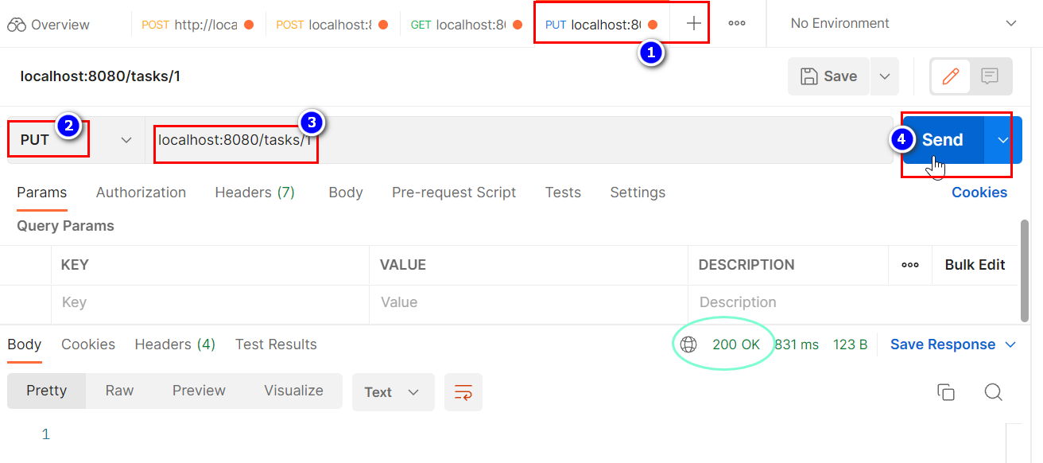
エンドポイント作成
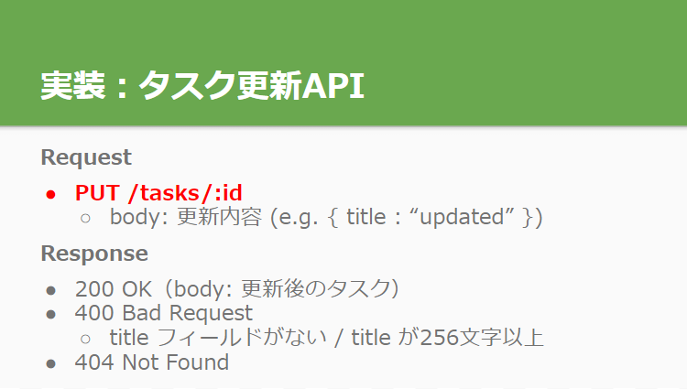

エンドポイント作成：スキーマ
画面はpaths: > /tasks/{taskId}: > get: まで移動してエンドポイントを追加する
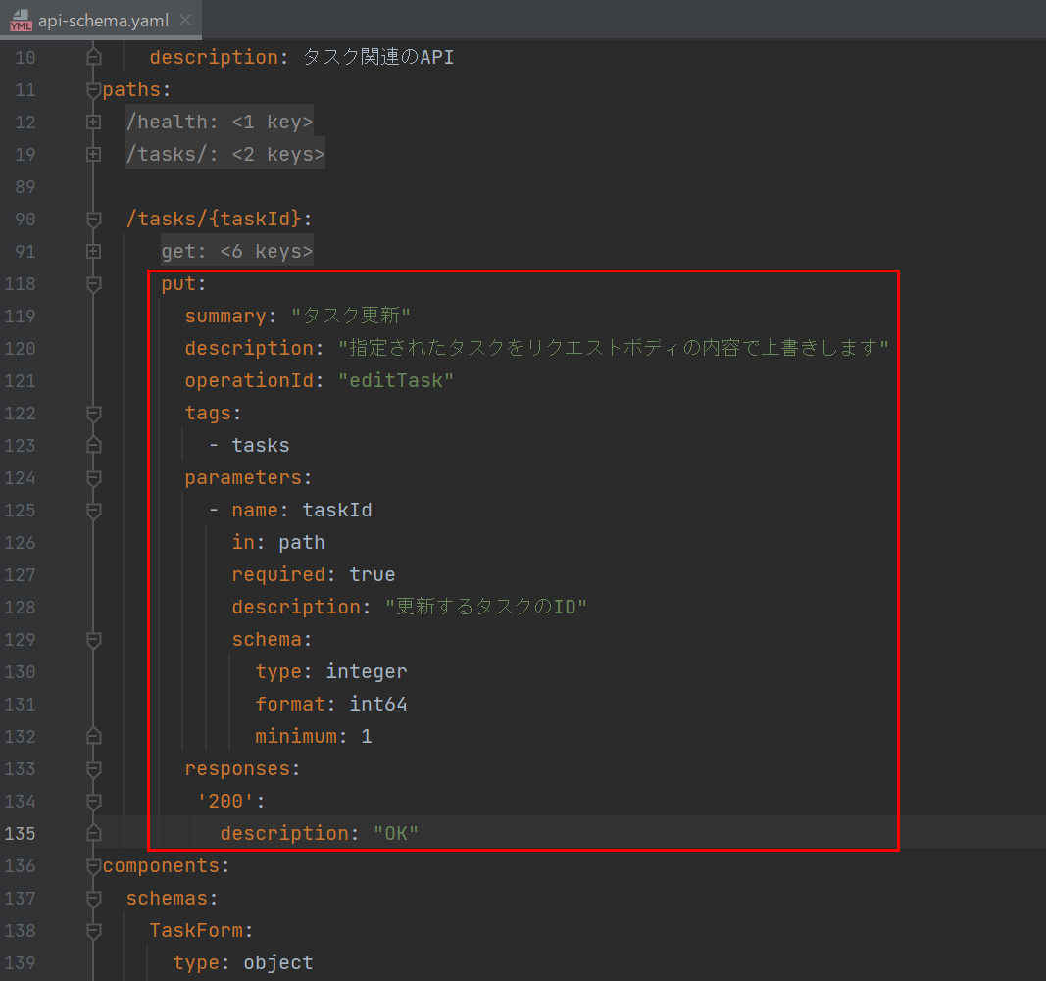

APIドキュメントを生成する
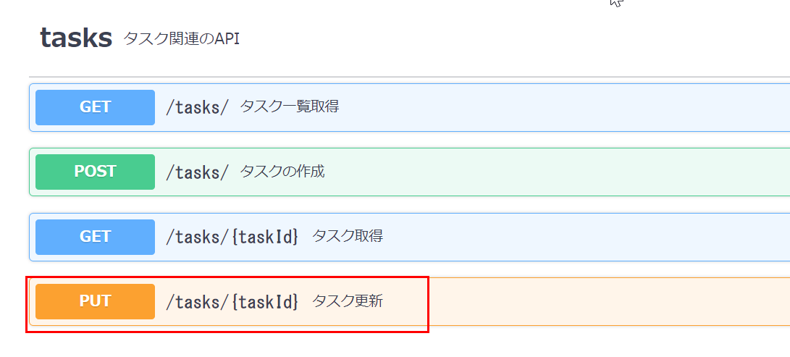

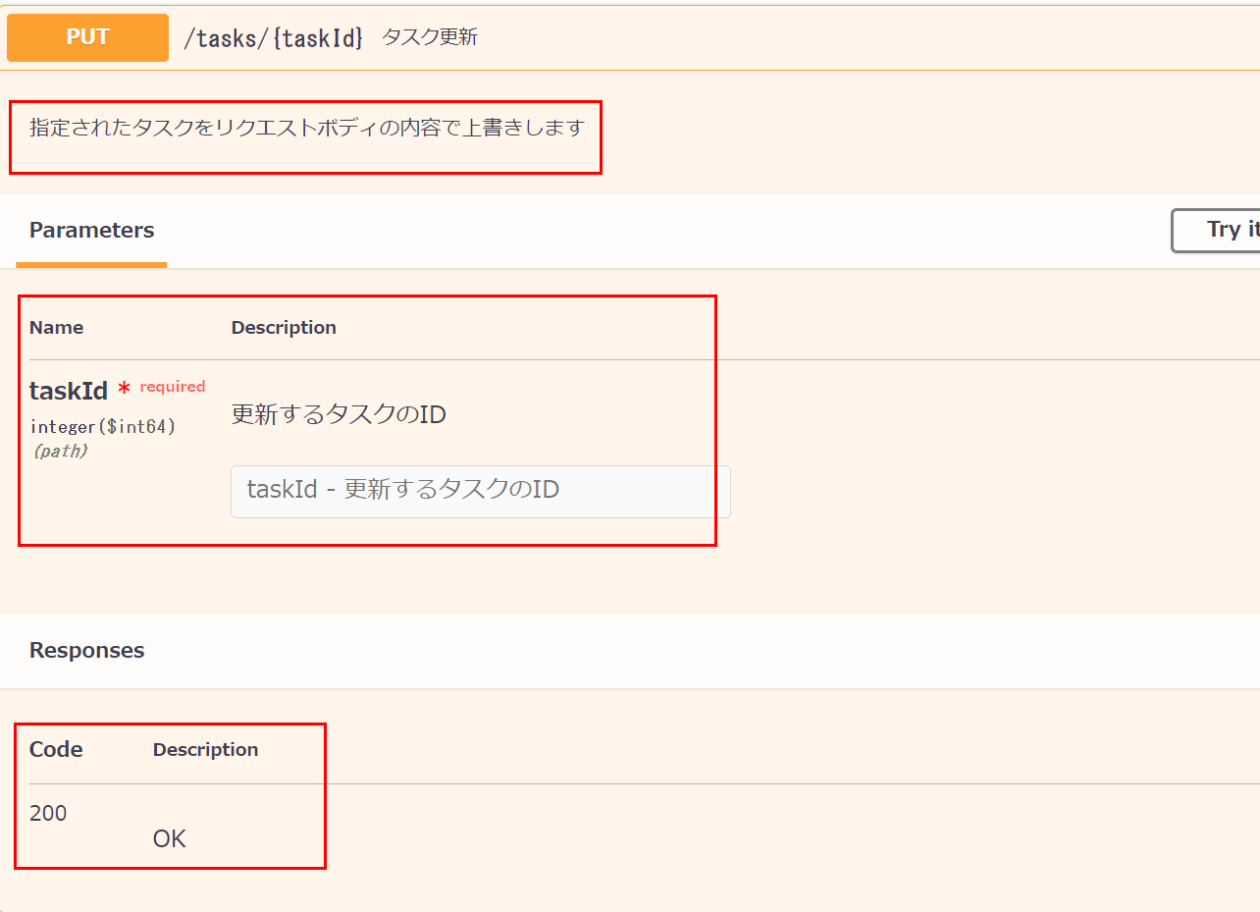

エンドポイント作成：Controller
task buildSpringServerでコード自動生成を実行する
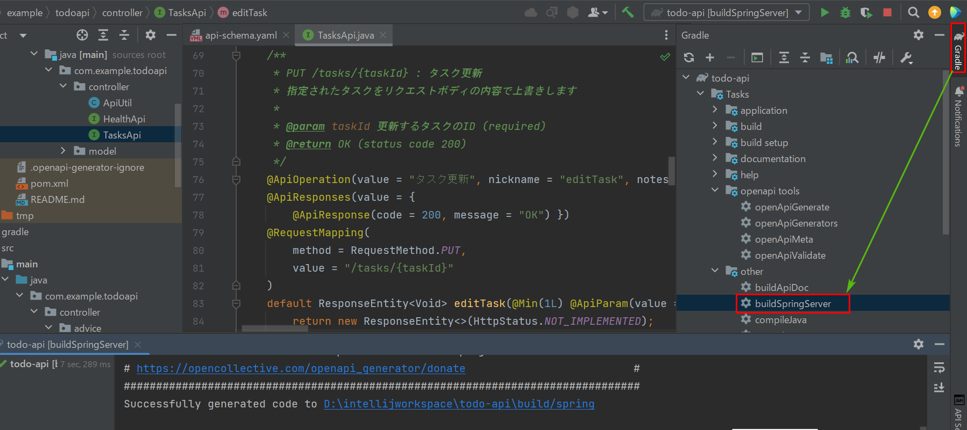

todoapi/controller/task/TaskControllerを開いて新しいメッソドを追加していきましょう
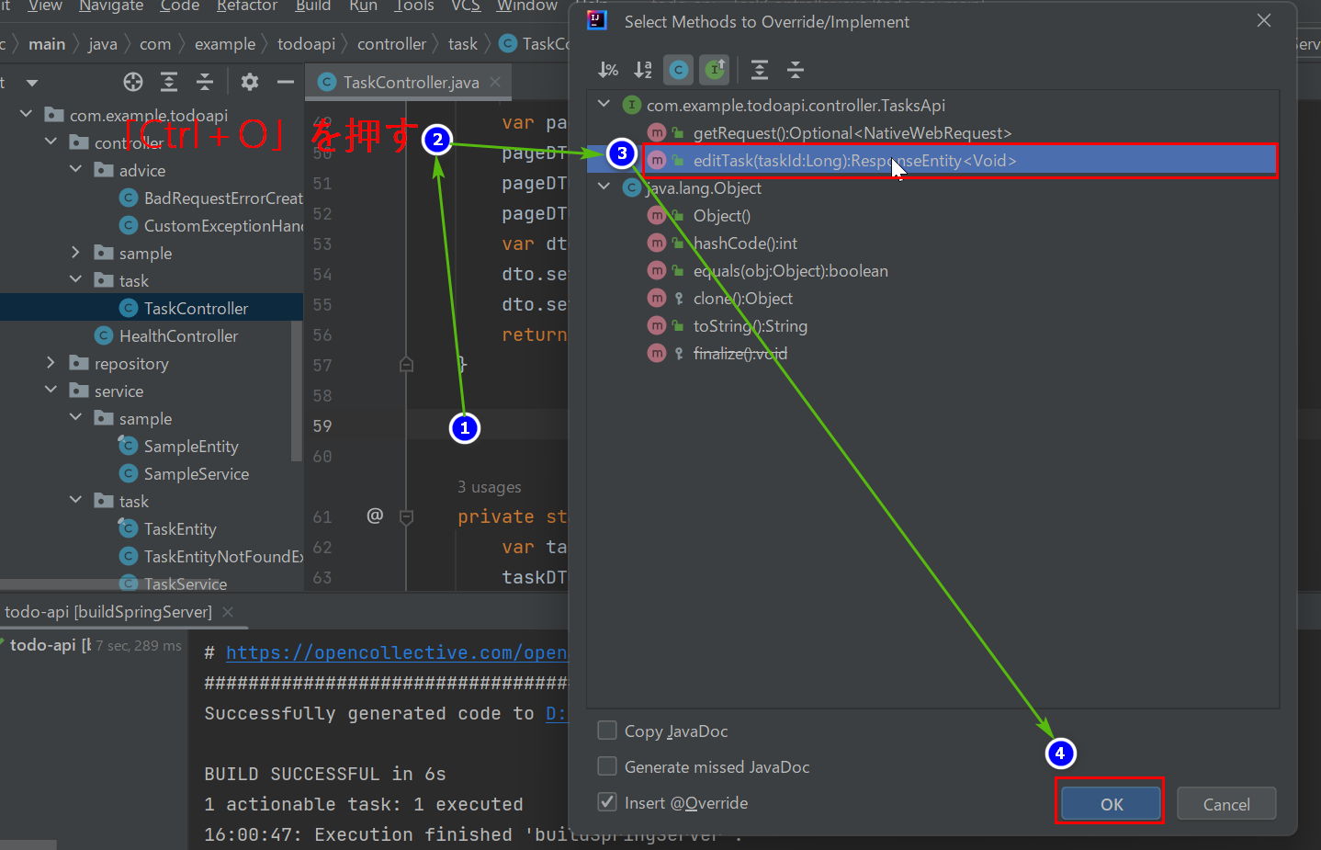

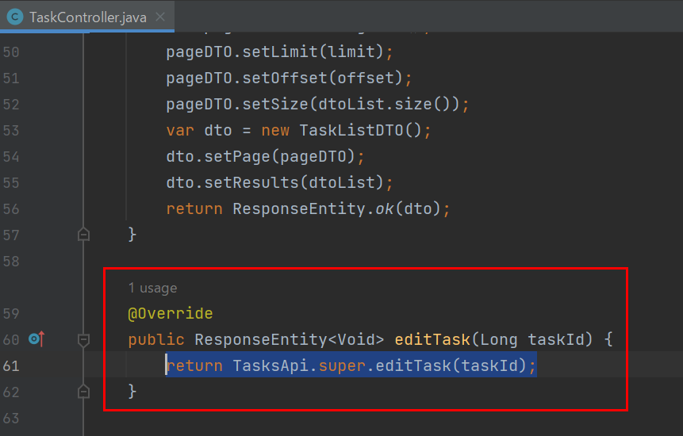

TodoApiApplicationを再起動してPostmanでテストします
新しいタグを増やしてテストしてみると、成功になりました！

200 レスポンス
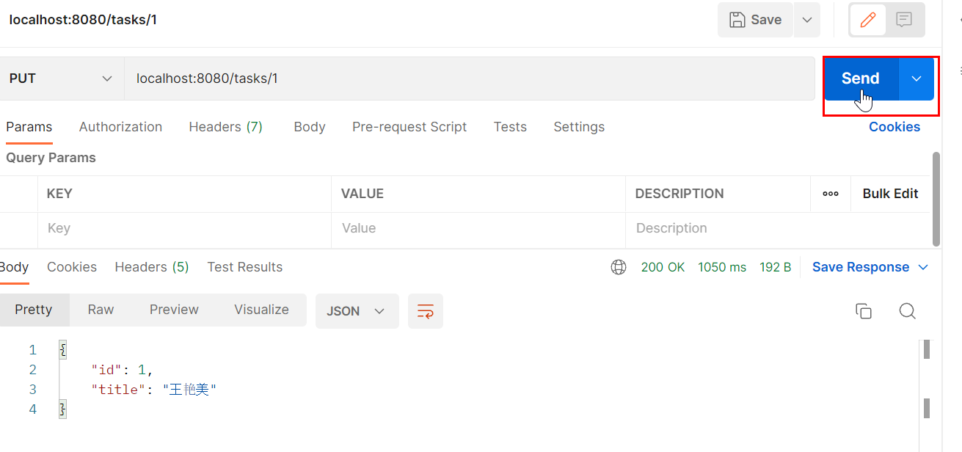
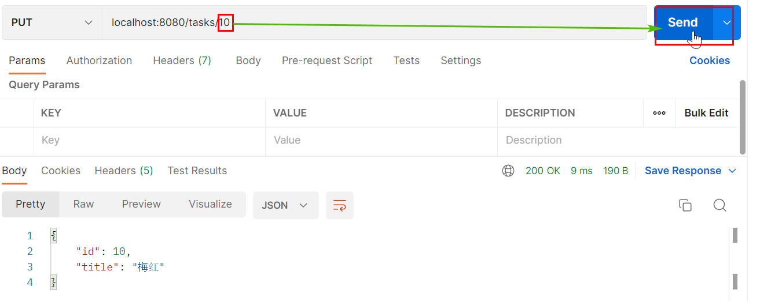
200 レスポンス
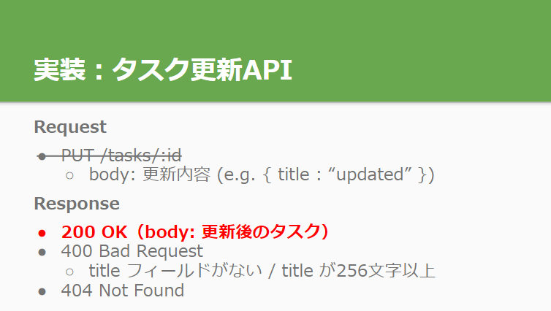

200 レスポンス：スキーマ
画面はpaths: > /tasks/{taskId}: > put: > responses: > '200':まで移動してエンドポイントを追加する
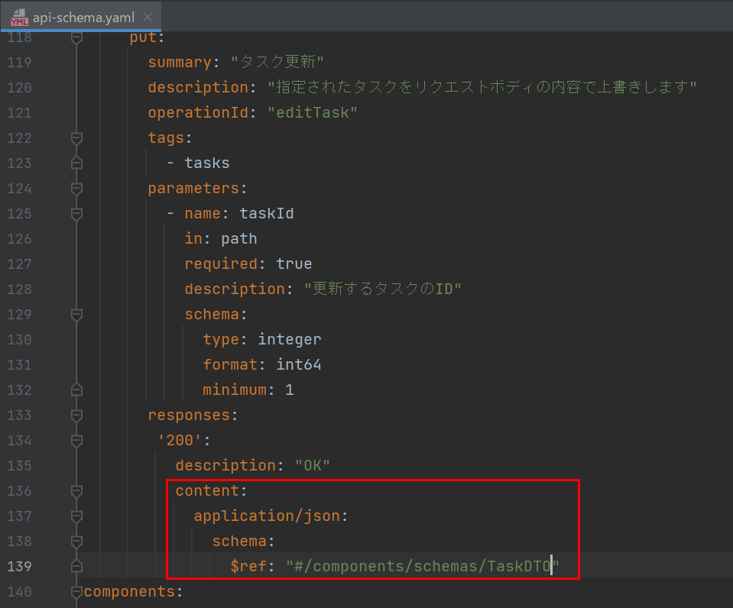

APIドキュメントを生成する
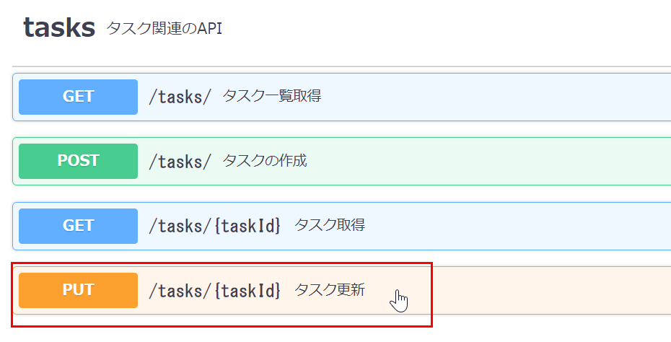

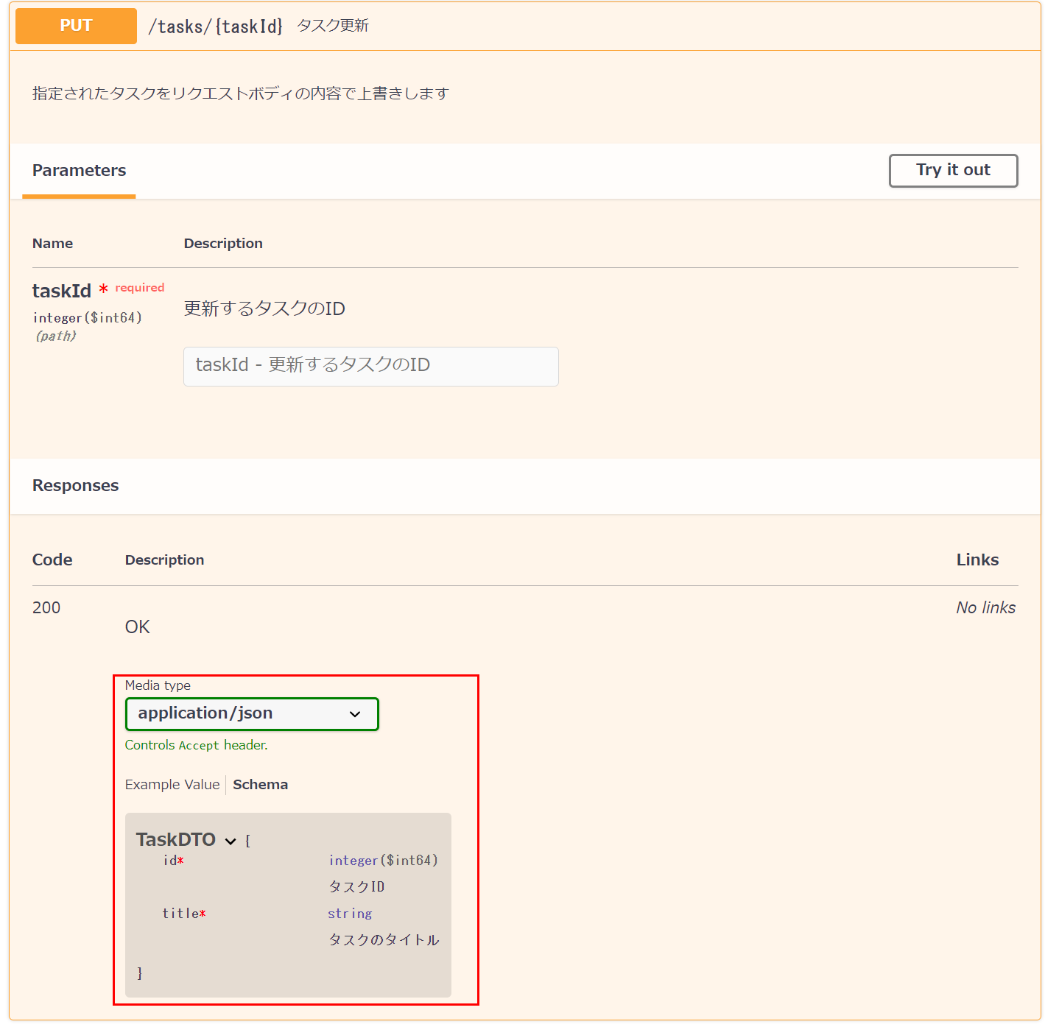

200 レスポンス：Controller
task buildSpringServerでコード自動生成を実行する
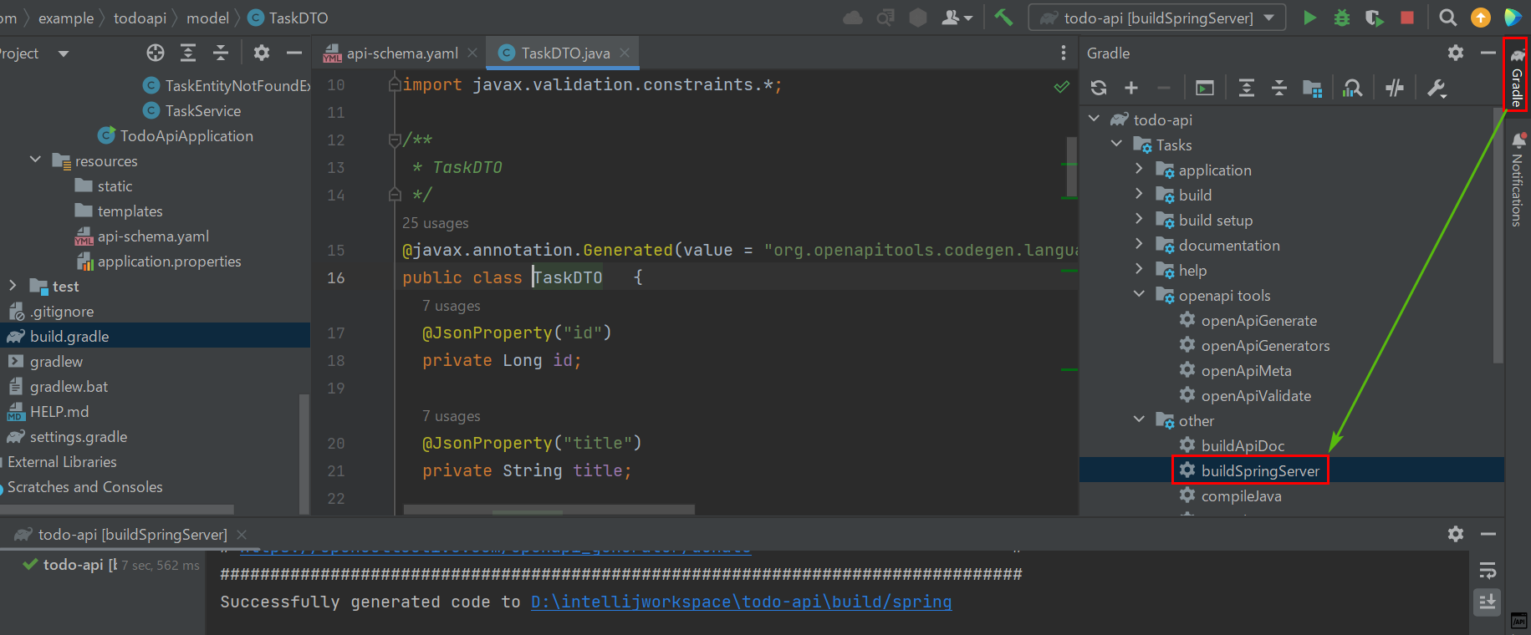

todoapi/controller/task/TaskControllerを開いてコード修正を行います
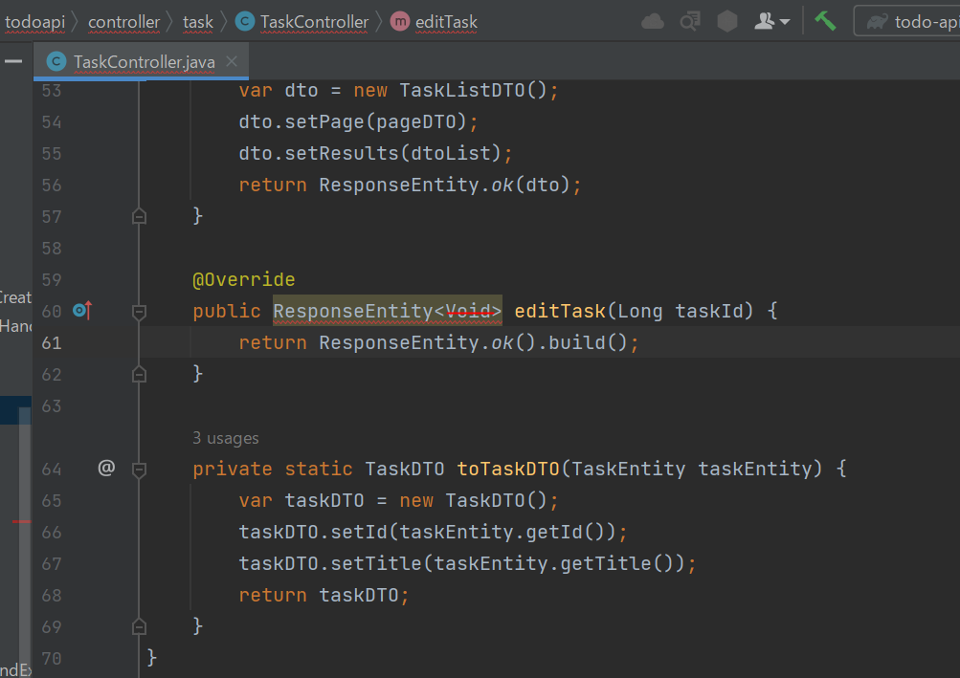

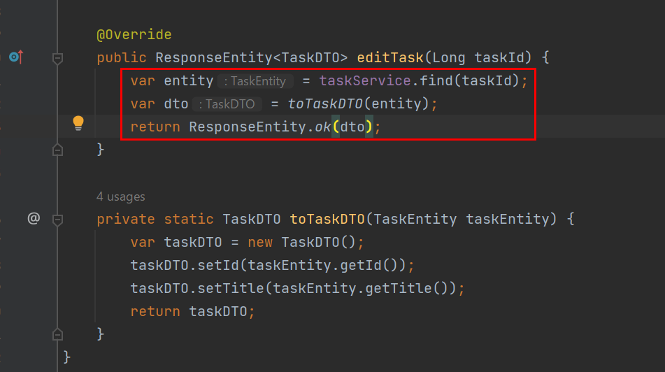

TodoApiApplicationを再起動してPostmanでテストしてみると、成功になりました！

リクエストボディ
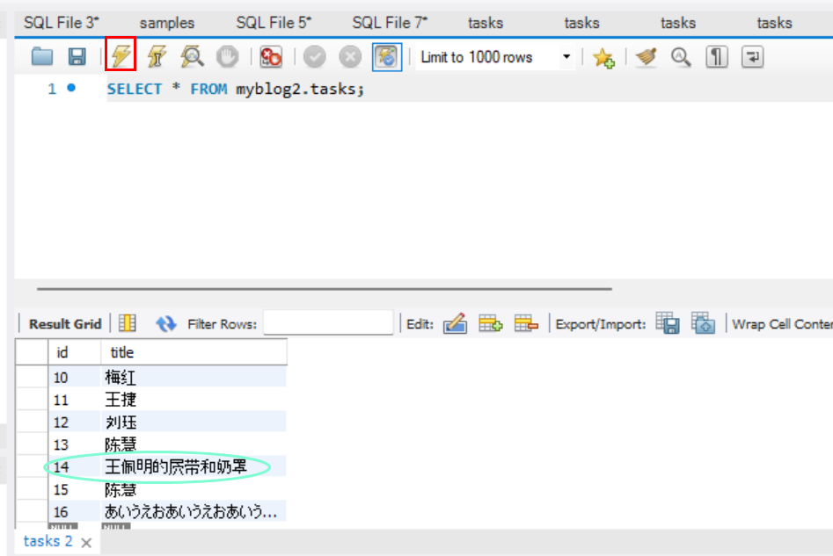
リクエストボディ
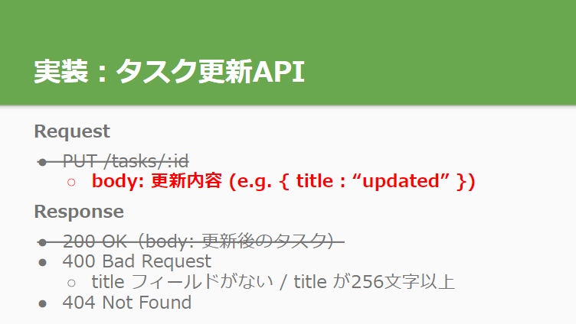

リクエストボディ：スキーマ
画面はpaths: > /tasks/{taskId}: > put: まで移動してエンドポイントを追加する
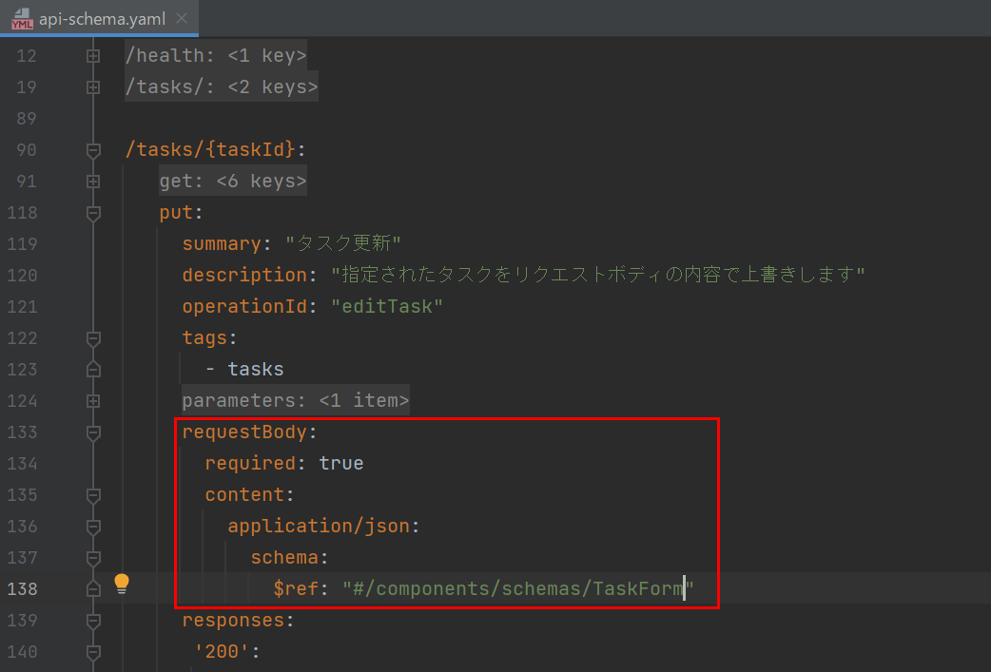

APIドキュメントを生成する
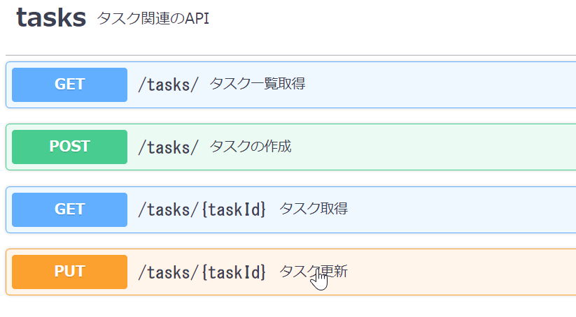

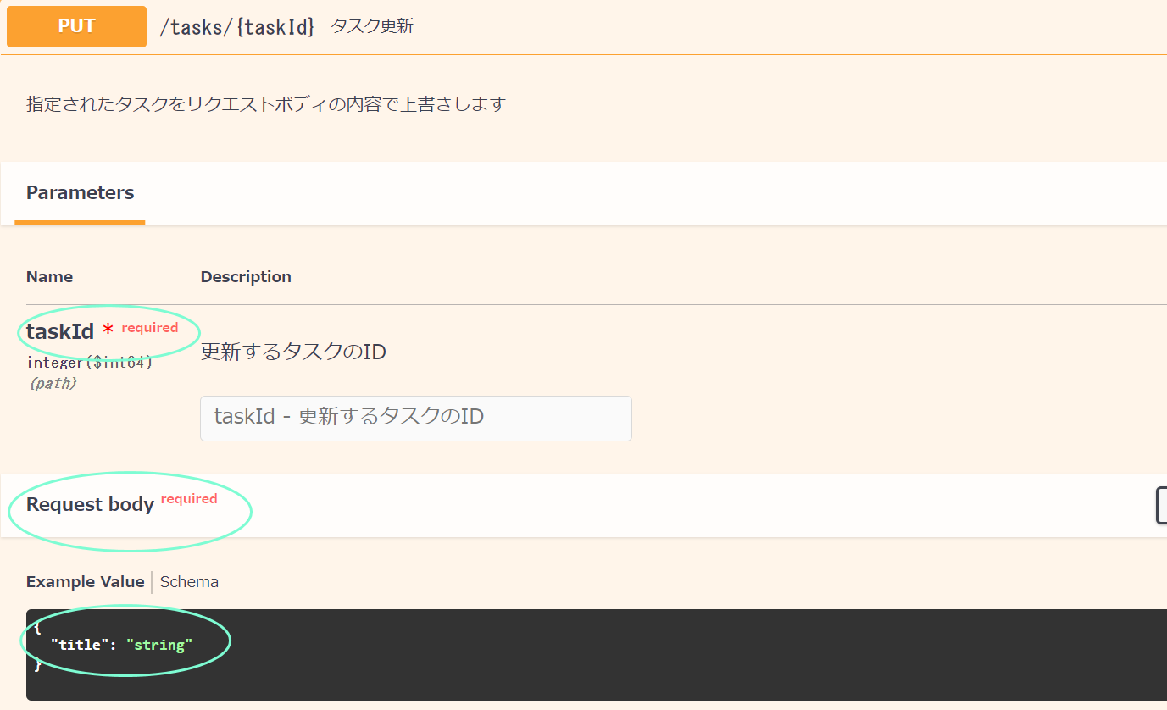

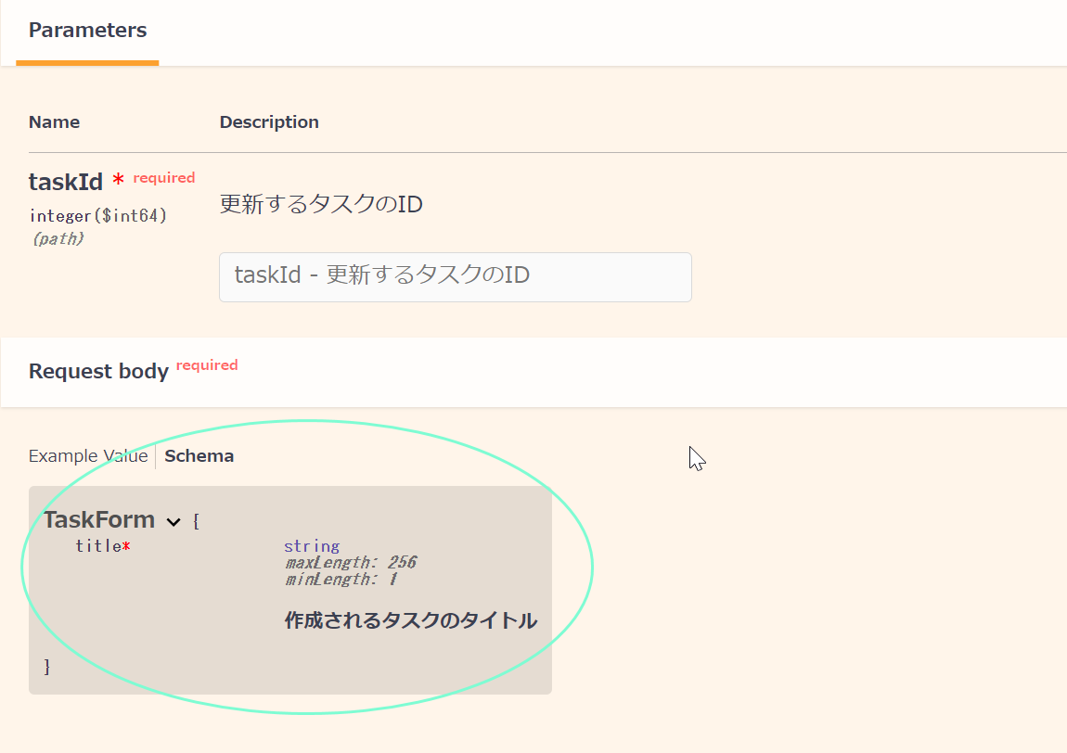

リクエストボディ：API実装
task buildSpringServerでコード自動生成を実行する
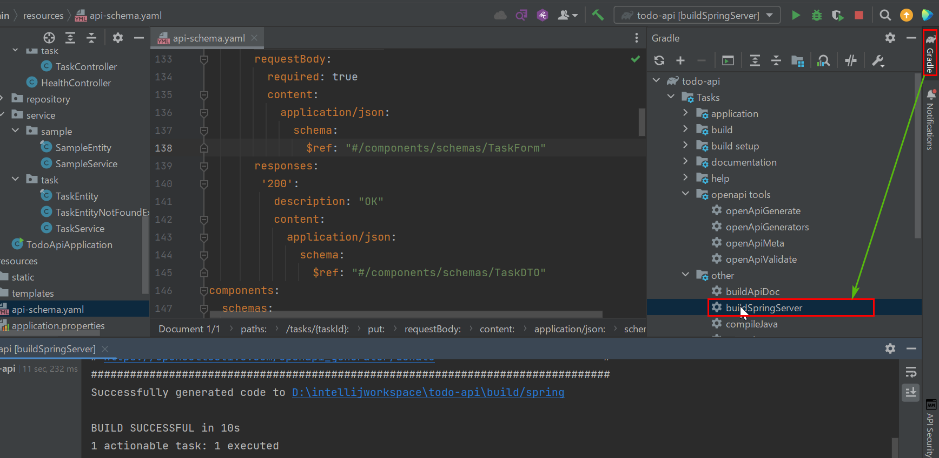

todoapi/controller/task/TaskControllerを開いて新しいメッソドを追加していきましょう
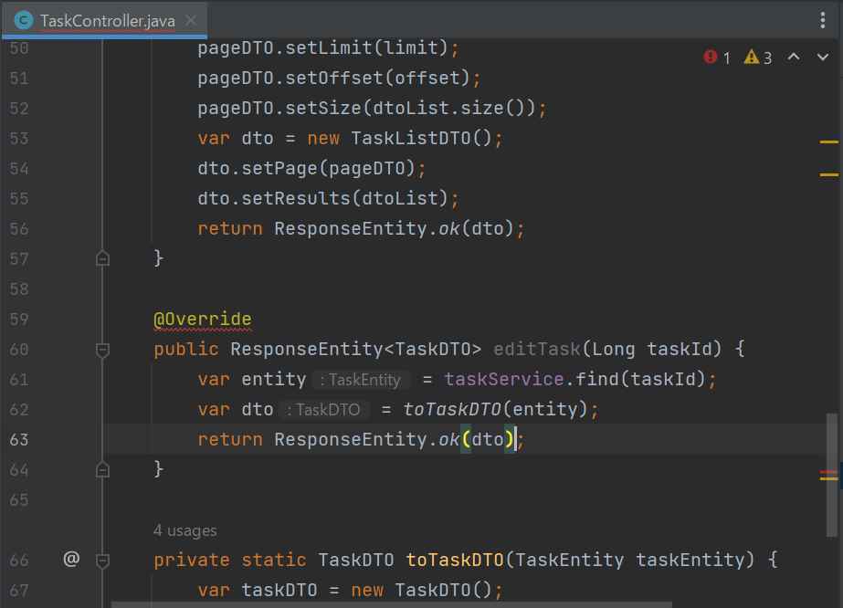

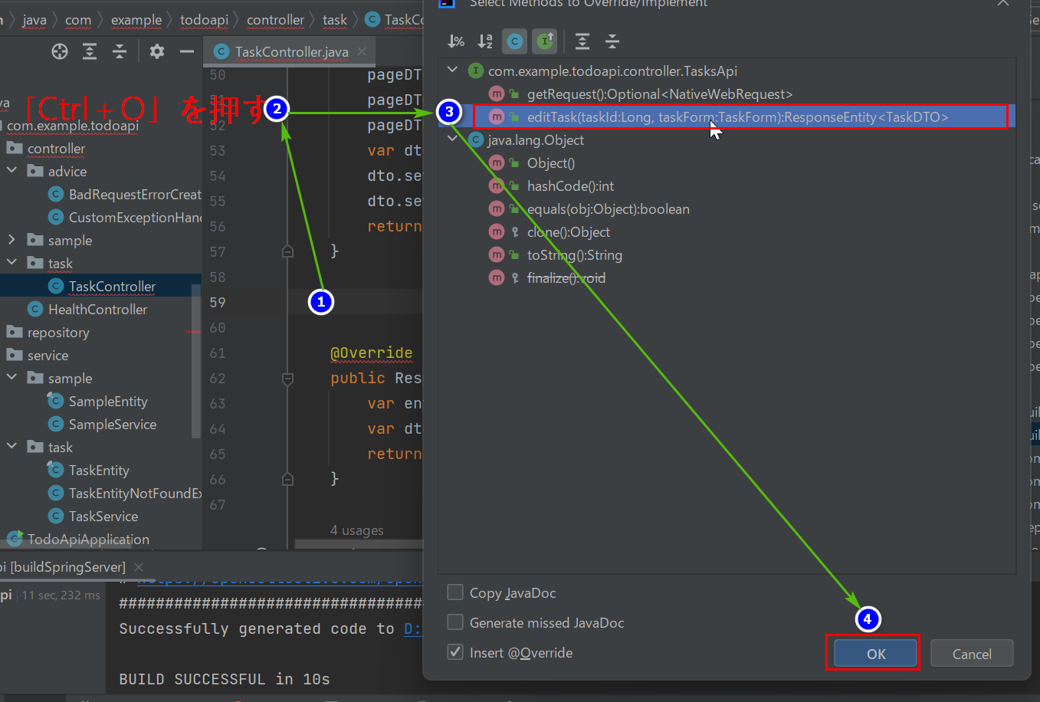

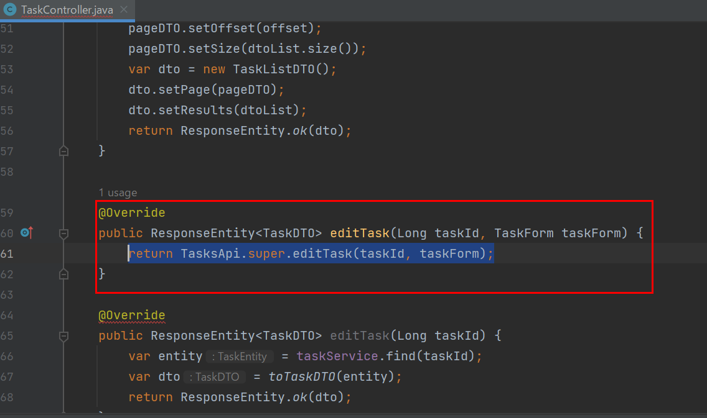

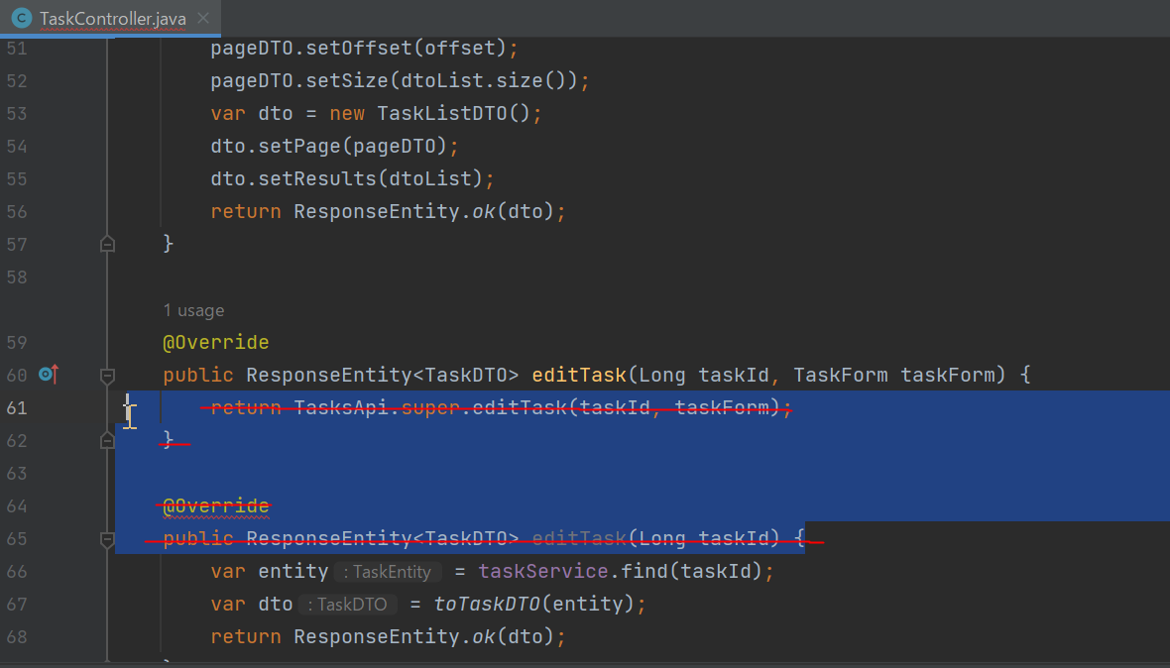

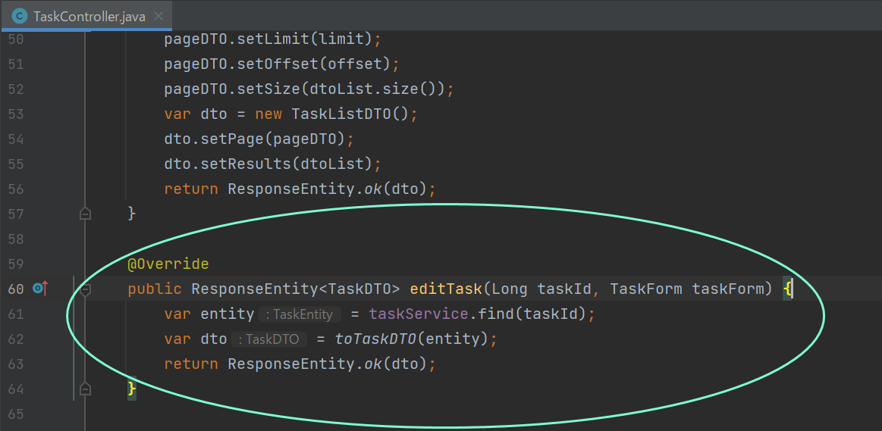

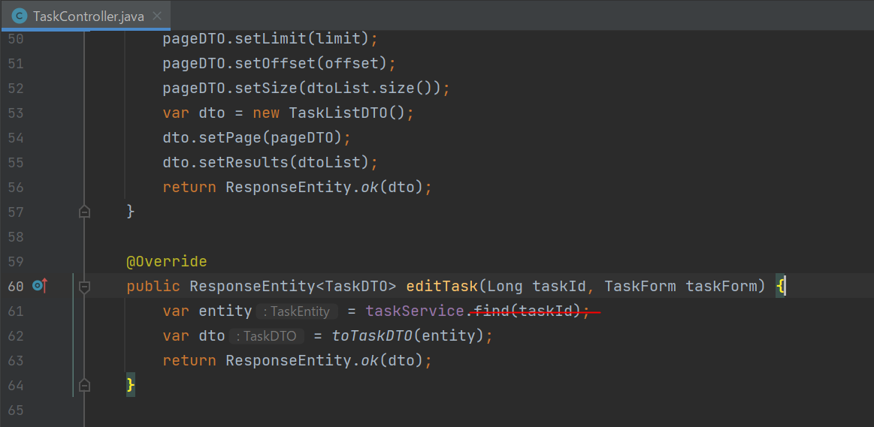

TaskServiceにupdateメッソドを補います
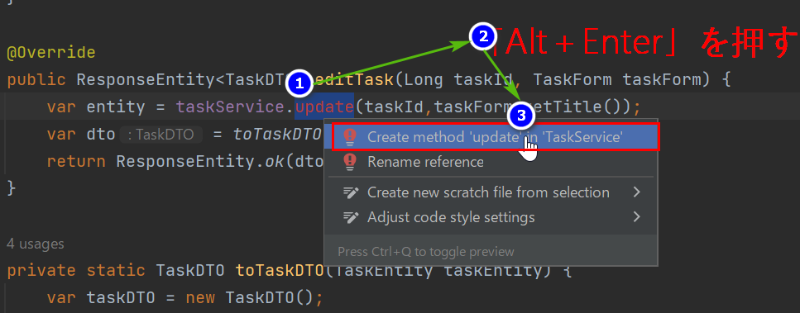

TaskServiceへ自動遷移する
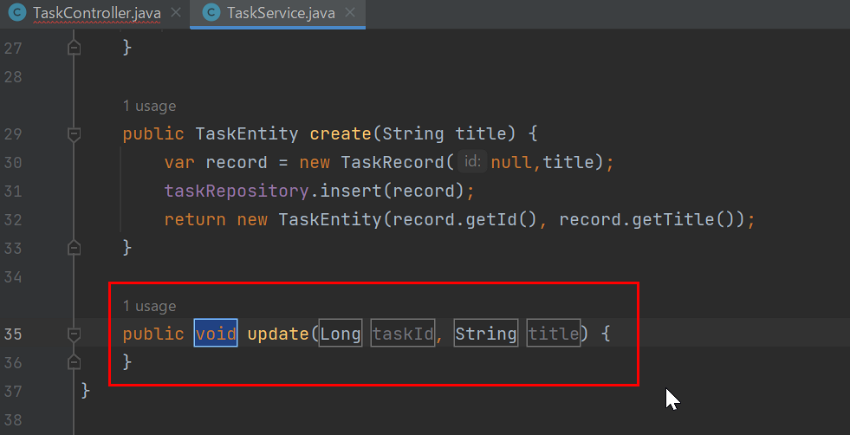

TaskRepositoryにupdateメッソドを補います

TaskRepositoryに自動遷移する
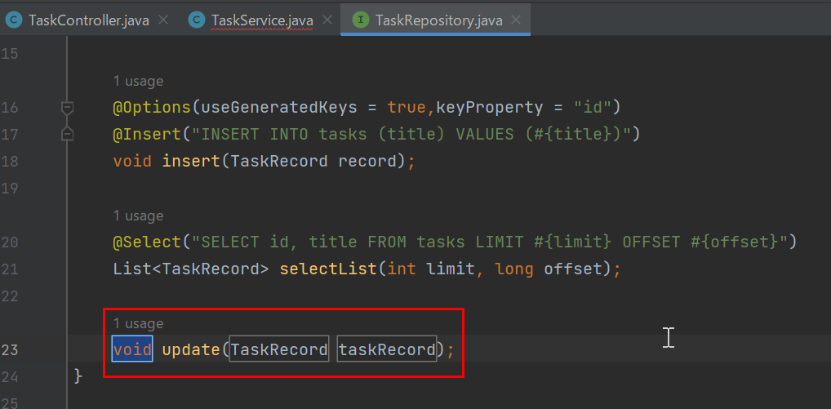

TaskServiceに戻って続きを書いていきます
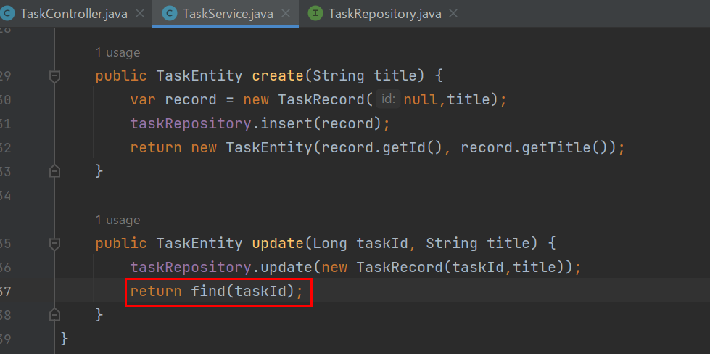

TodoApiApplicationを再起動してPostmanでテストします
①
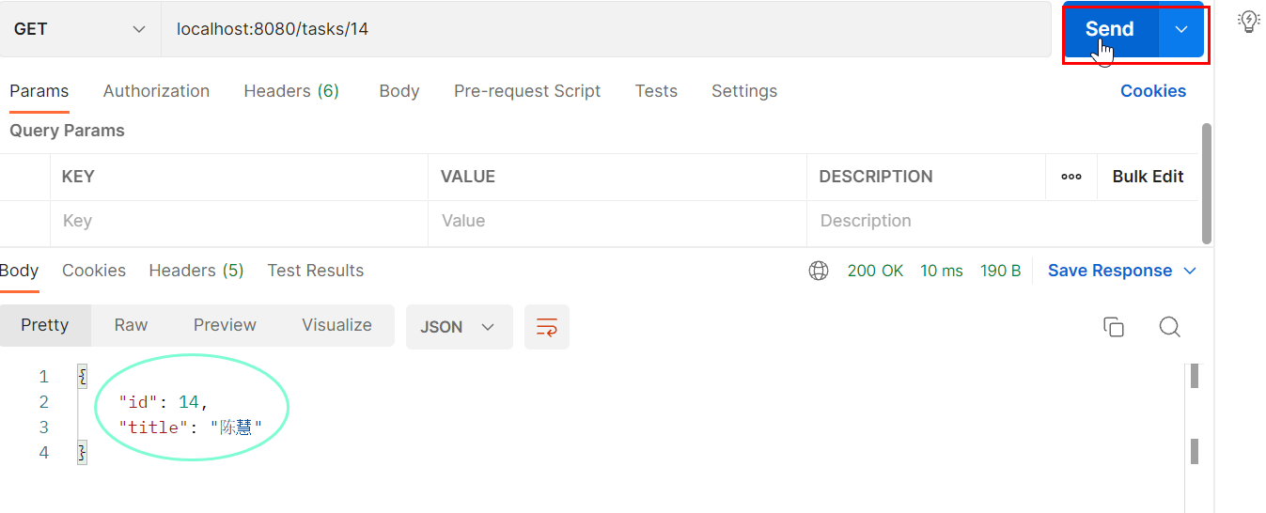

②
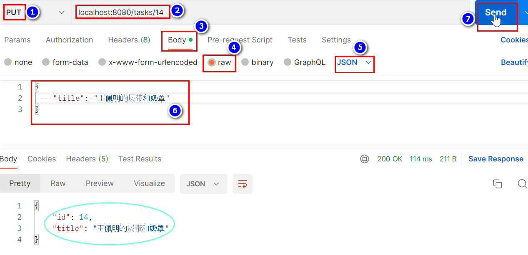

③更新成功しました！！！

400 Bad Request
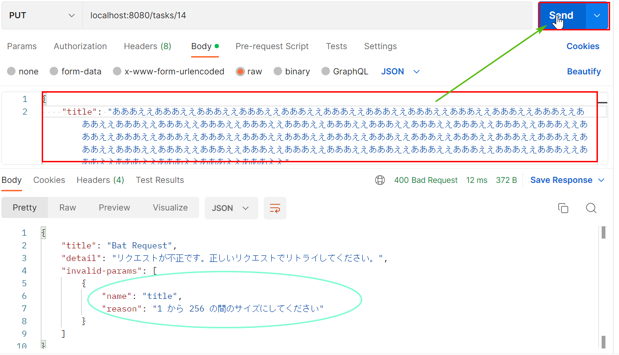
400 Bad Request: スキーマ
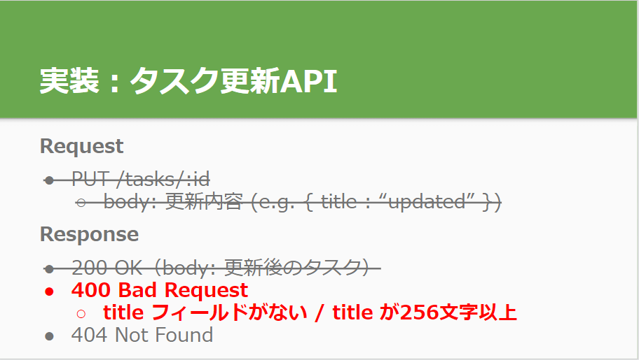

画面はpaths: > /tasks/{taskId}: > put: > responses: まで移動してエンドポイントを追加する
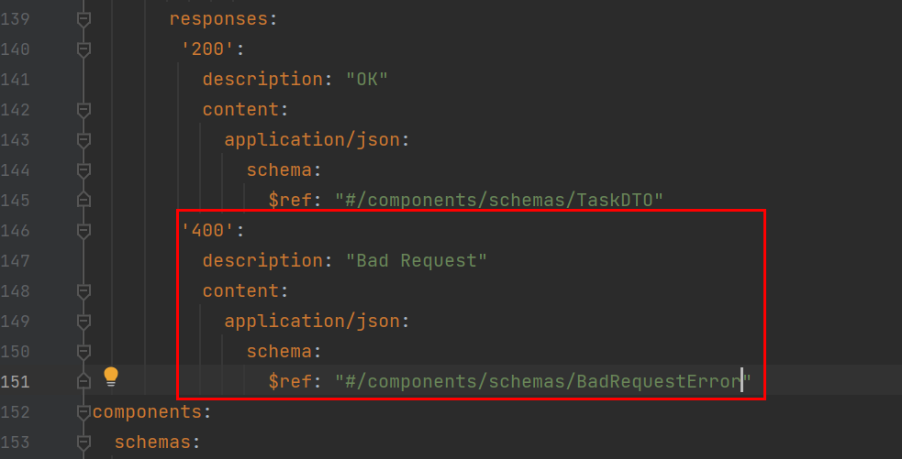

APIドキュメントを生成する
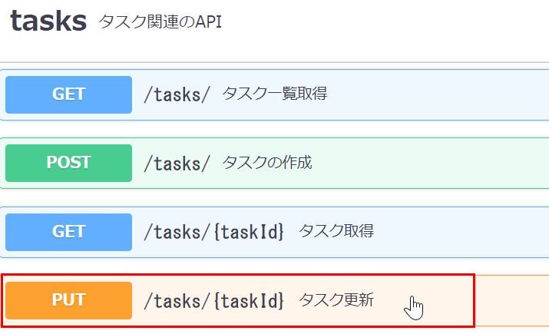

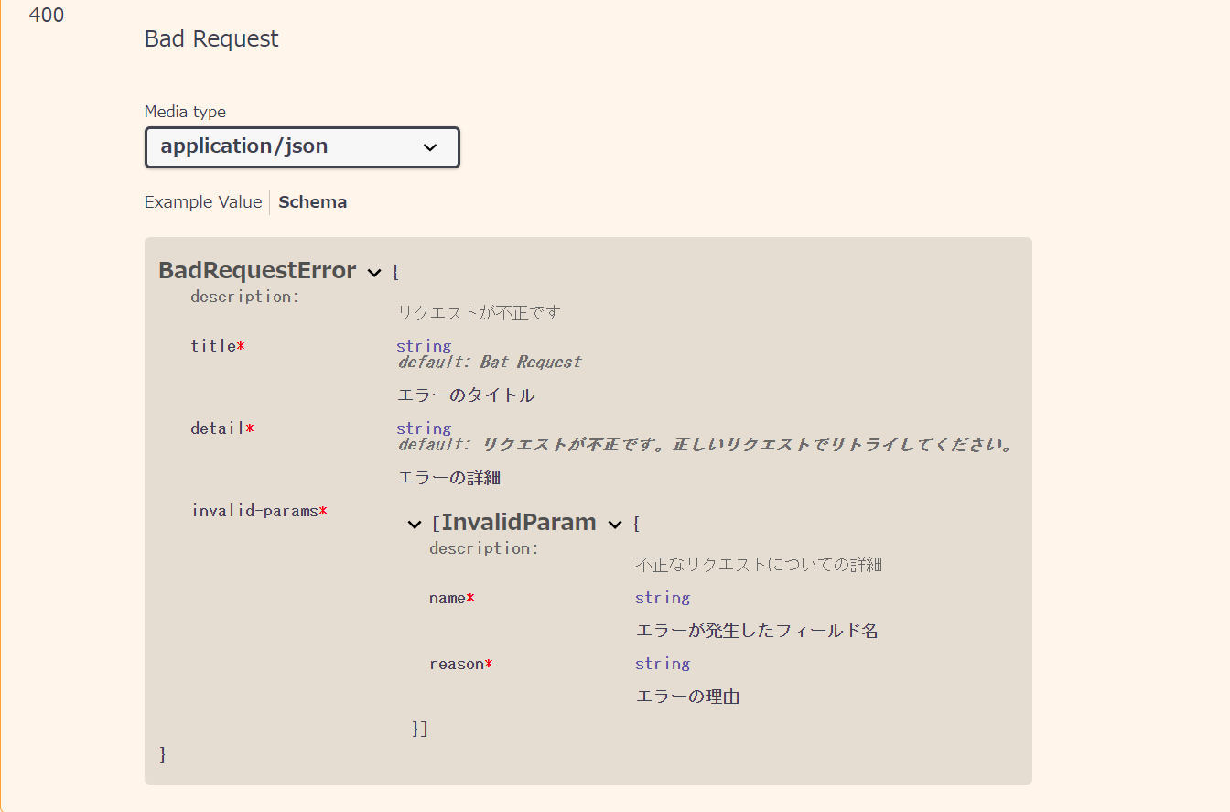

task buildSpringServerでコード自動生成を実行する
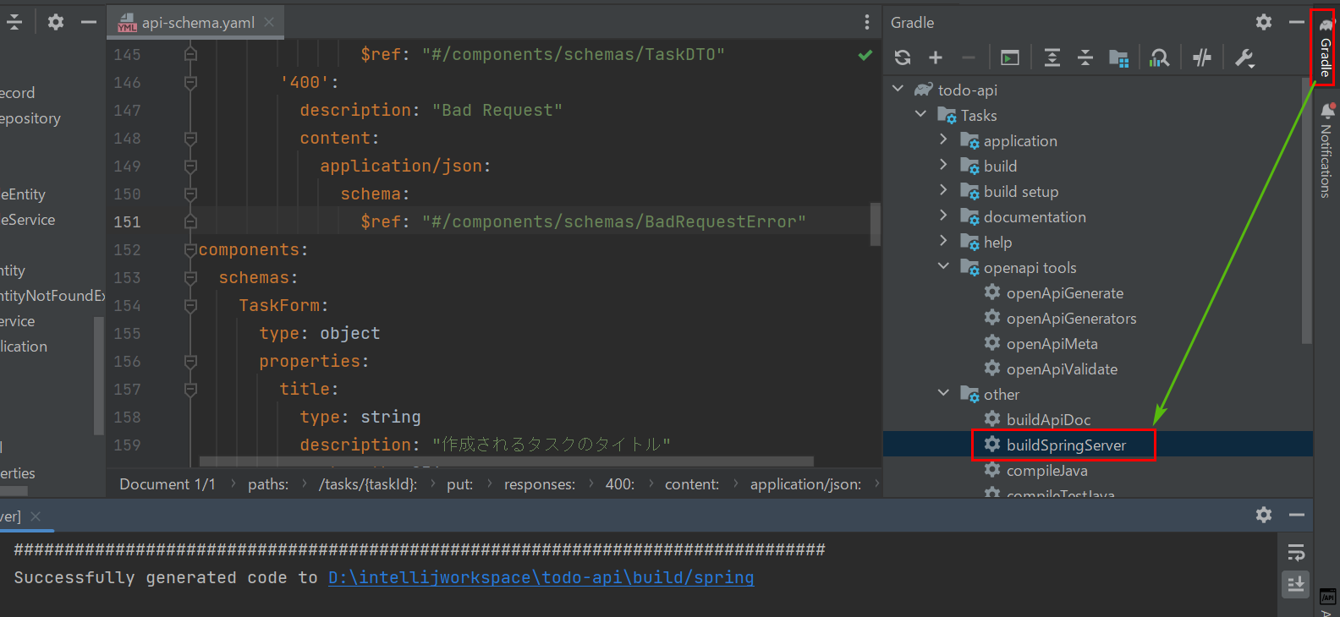

TodoApiApplicationを再起動してPostmanでテストしてみると、成功になりました！
①存在しないカラムでテスト
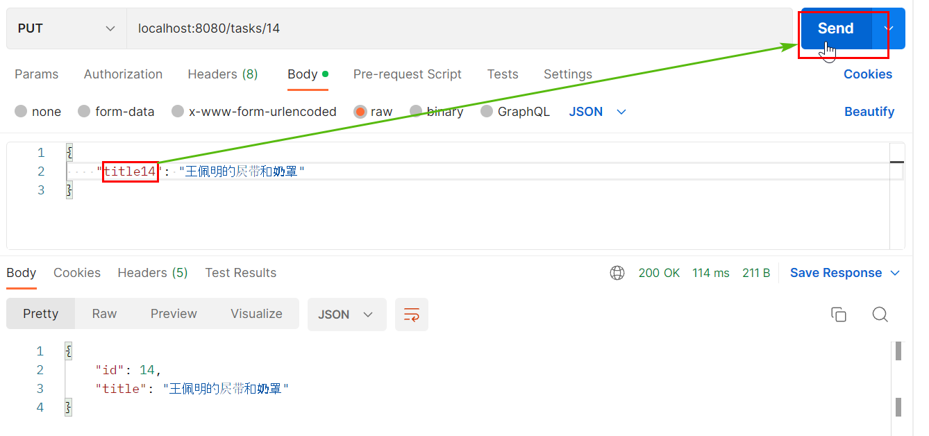

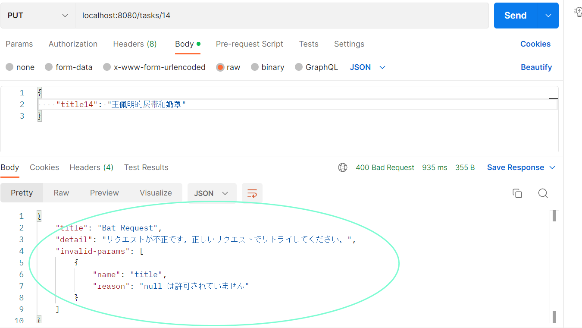

②titleの値が２５６文字以上でテスト

404 Not Found
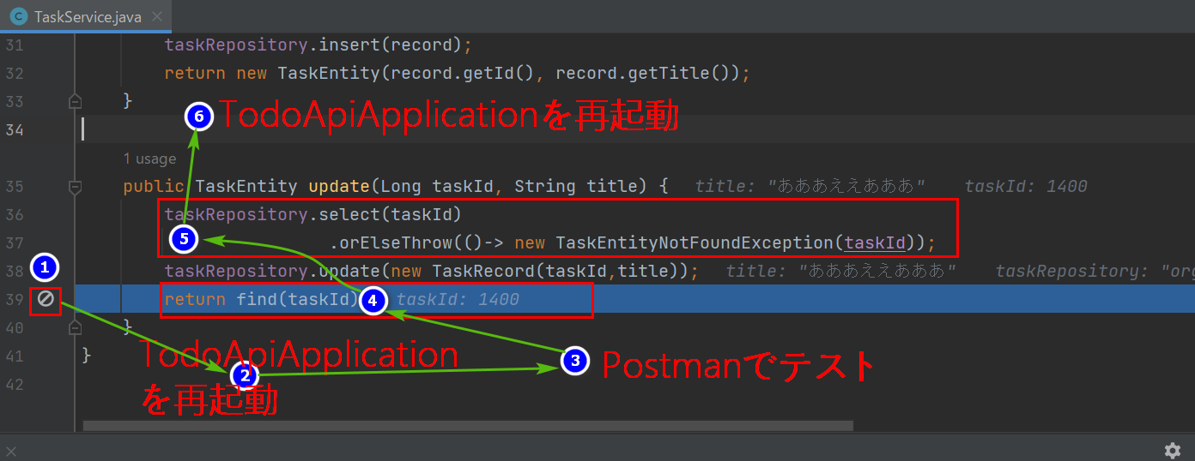
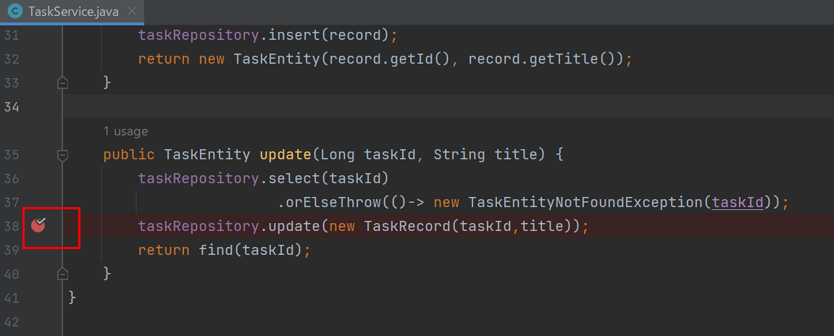




404 Not Found


404 Not Found：スキーマ
画面はpaths: > /tasks/{taskId}: > put: > responses: まで移動してエンドポイントを追加する


APIドキュメントを生成する




404 Not Found：Service
task buildSpringServerでコード自動生成を実行する


TodoApiApplicationを再起動してPostmanでテストします


todoapi/service/task/TaskServiceを開いてコード修正を行います

